상품제안서
레스쁘리 고급 디퓨저세트 R(디퓨저120ml+텀블러벅스로얄 | 상품코드: F24215

 |  |  |  |  |  |  | 02-412-0044 | www.easy1.co.kr
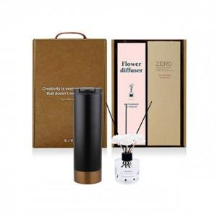

【상세/제작정보】

【인쇄/포장옵션】 | 레이저, 스티커 / 포장지포장

【공급단가】 | 수량 | 50~ | 100~ | 500~ | 1,000~ | 2,000~
*VAT별도 | 단가 | 18,780원 | 18,460원 | 17,990원 | 17,680원 | 17,210원

【상품 URL】 | https://dev.easy1.co.kr:443/src/goods_detail.php?gdno=24215

